Instrukce + možnosti hry
INSTRUKCE -> Vytvořte si kopii tohoto souboru a vložte si ji na svůj disk.
PRAVIDLA HRY: -> Po splnění vybraného úkolu z odborky přeškrtni buňku s odborkou (nebo jinak zvýraznit její splnění). -> Bingo vyhrává ten, kdo splní všechny úkoly v sloupci, řádku nebo úhlopříčce.
Jak se v excelu škrtá text? -> V horní liště, klikni na "Formát" a poté v nabídce na možnost "Přeškrnuté"
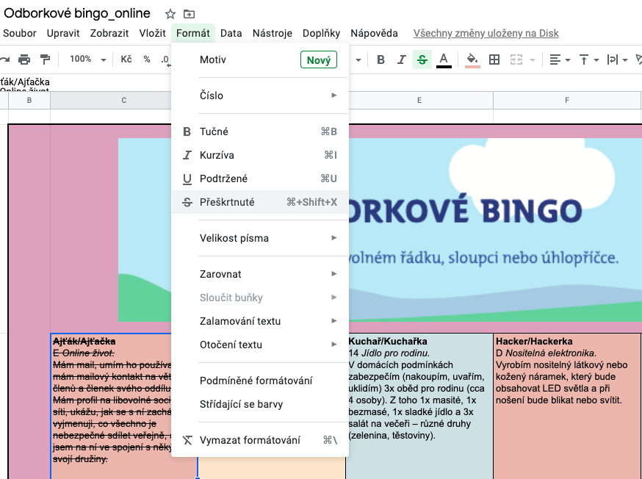
VARIANTY HER: -> můžeš hrát jako jednotlivec. -> můžete hrát v družině. Každý má svůj list v excelu, pojmenovaný např. svou přezdívkou a v něm si sám zaškrtává splněné úkoly. -> můžete hrát jako mezidružinový souboj. Vyzvěte jinou družinu ke hře a plňte se se svou družinou úkoly v rámci jedné tabulky.

Zaujaly tě úkoly? Mrkni na web odborky.skaut.cz a splň si odborku celou.

